Mapa subregiones 2021
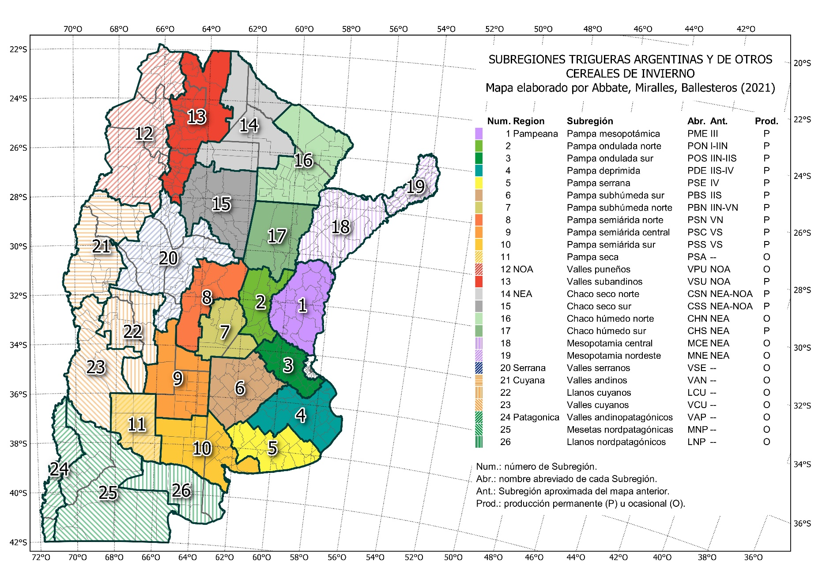
MAPA DE SUBRERIONES TRIGUERAS ARGENTINAS Y DE OTROS CEREALES DE INVIERNO 2021
Mapa oficial de la Red de Ensayos de Variedades de Trigo (RET), suegún Resolución INASE 487-2021.
La descrioción del mapa puede consultarse en t.ly/EvML.

Comentarios
COMENTARIOS PARTICULARES DE LOS ENSAYOS

REGIMEN DE PRECIPITACIONES EN LA DULCE. -38.3283, -59.003 . 72m Sobre N/M
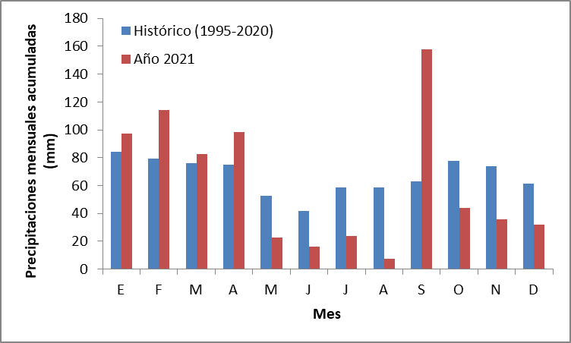

•2021 fue un año con un régimen de lluvias muy escaso en el ciclo del cultivo, exceptuando el mes de septiembre que cayeron 157mm. (concentrados del 1 al 10)
•La suma térmica fue muy alta y produjo un adelantamiento en la fecha de espigazon de los cultivares sin sensibilidad al fotoperiodo.
•Estas variedades que adelantaron su fecha de espigazon encontraron mejores condiciones de llenado de granos.
•Roya estriada fue la principal enfermedad, presente en todas las épocas de siembra y con alta severidad en las variedades susceptibles.
•En la segunda y tercera época de siembra se tomaron datos de Tizón bacteriano en hoja bandera (Pseudomonas syringae)
•La situación del estrés hídrico se hizo mas evidente en la cuarta época de siembra.
•La cuarta época de siembra fue eliminada por excederse en las tolerancias estadísticas definidas.

